zadanie 1
 |  |  |  |  |  | wskazówki

TABELA 1 |  |  |  |  |  | 1. Wykonaj obliczenia w kolorowych polach, dodaj formatowanie walutowe. 2. Na karcie [Formuły] wykorzystaj funkcje: Suma, Średnia, Minimum, Maksimum
 | jedzenie | mieszkanie | dojazdy | opłaty | inne
poniedziałek | 230 | 34 | 55 | 334 | 120
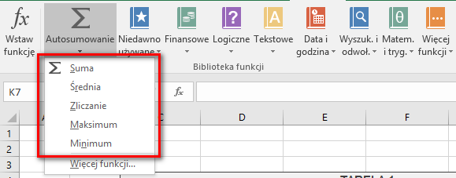
wtorek | 120 | 35 | 65 | 564 | 230
środa | 170 | 34 | 55 | 456 | 340
czwartek | 135 | 39 | 45 | 543 | 230
piątek | 150 | 43 | 35 | 235 | 220
sobota | 220 | 35 | 54 | 331 | 220
niedziela | 210 | 23 | 35 | 230 | 125

TABELA 3
RAZEM

 |  |  |  | RAZEM:

TABELA 4
średnia kwota
maksymalna kwota
minimalna kwota

 |  |  |  | - zł

zadanie 2
1. Do komórki E10 wstaw odpowiednią funkcję tak, aby po jej skopiowaniu zostały wypisane kwoty do zapłaty. |  |  |  |  |  | wskazówki
3. Oblicz: sumę wszystkich wpłat, średnią wysokość wpłaty, wysokość wpłaty najwyższej i wysokość wpłaty najniżej,
4. Spowoduj wyliczanie ilości osób, które dokonały wpłat i ilości osób które nie dokonały żadnej wpłaty. |  |  |  |  |  | Na karcie [Formuły] wykorzystaj funkcje: ILE.NIEPUSTYCH z kategorii Statystyczne

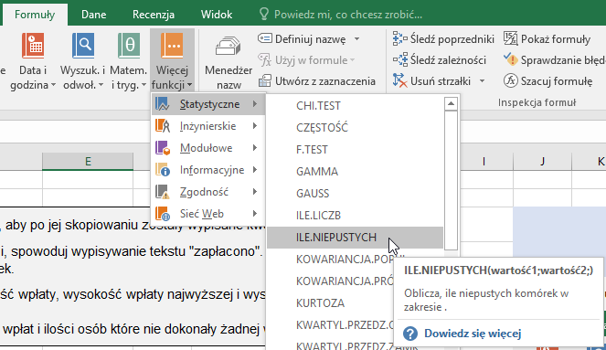

Lp | nazwisko | należność | wysokość wpłaty | do zapłaty | zestawienie
1 | Asiński | 120.00 zł | 100.00 zł |  | suma wpłat
2 | Besiński | 150.00 zł | 50.00 zł |  | średnia wpłata
3 | Cesiński | 100.00 zł | 50.00 zł |  | najwyższa wpłata
4 | Desiński | 200.00 zł | 100.00 zł |  | najniższa wpłata
5 | Esiński | 100.00 zł | 50.00 zł
6 | Fesiński | 165.00 zł | 100.00 zł |  | ilość osób, które wpłat:
7 | Gesiński | 220.00 zł | 50.00 zł |  | dokonały
8 | Hasiński | 100.00 zł |  |  | nie dokonały
9 | Iwiński | 150.00 zł | 150.00 zł
10 | Jasiński | 100.00 zł | 50.00 zł
11 | Kasiński | 180.00 zł
12 | Lasiński | 130.00 zł | 130.00 zł
13 | Łasiński | 50.00 zł
14 | Masiński | 100.00 zł | 50.00 zł
15 | Nasiński | 150.00 zł | 100.00 zł
16 | Osiński | 200.00 zł | 100.00 zł
17 | Pesiński | 160.00 zł | 150.00 zł
18 | Rasiński | 100.00 zł
19 | Stasiński | 50.00 zł | 50.00 zł
20 | Tasiński | 120.00 zł | 120.00 zł
21 | Usiński | 100.00 zł | 100.00 zł
22 | Wusiński | 210.00 zł | 50.00 zł
23 | Zesiński | 150.00 zł | 150.00 zł

zadanie 3
 |  | Uzupełnij poniższą tabelkę "Zestawienie wpłat"

Wpłaty uczniów |  |  | Zestawienie wpłat
Nazwisko ucznia | Wpłata |  | Nazwisko ucznia | Suma wpłat | Ilość wpłat | Średnia wpłata
Iwińska | 40.00 zł |  | Adamska
Iwińska | 40.00 zł |  | Barańska
Jasiński | 20.00 zł |  | Cedzyński
Adamska | 20.00 zł |  | Kowalski
Barańska | 30.00 zł |  | Iwińska
Iwińska | 40.00 zł |  | Jasiński
Jasiński | 20.00 zł |  | wskazówki
Adamska | 30.00 zł
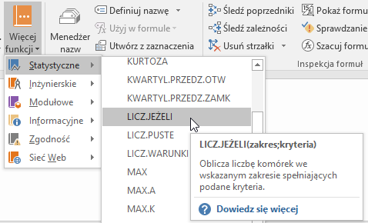
Barańska | 20.00 zł |  | Na karcie [Formuły] wykorzystaj funkcje: SUMA.JEŻELI z kategorii Matematyczne LICZ.JEŻELI z kategorii Statystyczne
Iwińska | 50.00 zł
Jasiński | 20.00 zł
Adamska | 30.00 zł
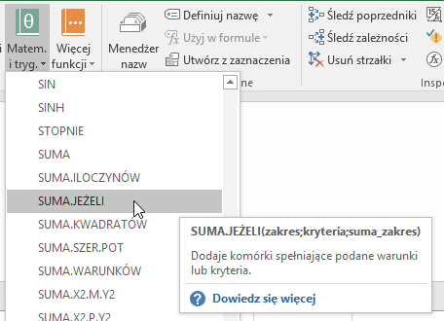
Barańska | 40.00 zł
Iwińska | 30.00 zł
Jasiński | 30.00 zł
Adamska | 20.00 zł
Barańska | 20.00 zł
Iwińska | 50.00 zł
Jasiński | 20.00 zł
Adamska | 30.00 zł
Barańska | 40.00 zł
Iwińska | 30.00 zł
Jasiński | 30.00 zł
Adamska | 20.00 zł
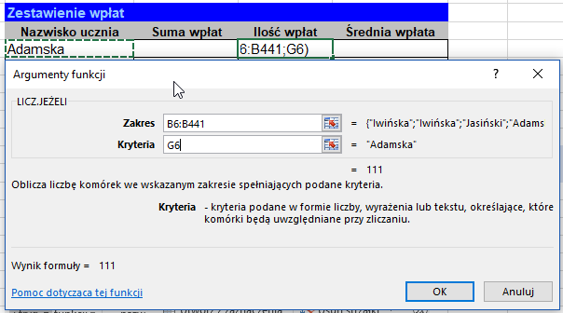
Barańska | 20.00 zł
Iwińska | 50.00 zł
Jasiński | 20.00 zł
Adamska | 30.00 zł
Barańska | 40.00 zł
Iwińska | 30.00 zł
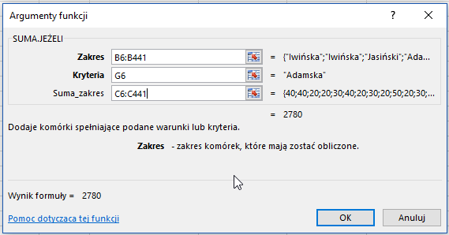
Jasiński | 30.00 zł
Iwińska | 20.00 zł
Jasiński | 50.00 zł
Adamska | 20.00 zł
Adamska | 20.00 zł
Barańska | 30.00 zł
Iwińska | 40.00 zł
Jasiński | 20.00 zł
Adamska | 30.00 zł
Barańska | 20.00 zł
Iwińska | 50.00 zł
Jasiński | 20.00 zł
Adamska | 30.00 zł
Barańska | 40.00 zł
Iwińska | 30.00 zł
Jasiński | 30.00 zł
Adamska | 20.00 zł
Barańska | 20.00 zł
Iwińska | 50.00 zł
Jasiński | 20.00 zł
Adamska | 30.00 zł
Barańska | 40.00 zł
Iwińska | 30.00 zł
Jasiński | 30.00 zł
Adamska | 20.00 zł
Barańska | 20.00 zł
Iwińska | 50.00 zł
Jasiński | 20.00 zł
Adamska | 30.00 zł
Barańska | 40.00 zł
Iwińska | 30.00 zł
Jasiński | 30.00 zł
Iwińska | 20.00 zł
Kowalski | 50.00 zł
Adamska | 20.00 zł
Adamska | 20.00 zł
Barańska | 30.00 zł
Iwińska | 40.00 zł
Jasiński | 20.00 zł
Adamska | 30.00 zł
Barańska | 20.00 zł
Iwińska | 50.00 zł
Jasiński | 20.00 zł
Adamska | 30.00 zł
Barańska | 40.00 zł
Iwińska | 30.00 zł
Jasiński | 30.00 zł
Adamska | 20.00 zł
Barańska | 20.00 zł
Iwińska | 50.00 zł
Jasiński | 20.00 zł
Adamska | 30.00 zł
Barańska | 40.00 zł
Iwińska | 30.00 zł
Jasiński | 30.00 zł
Adamska | 20.00 zł
Barańska | 20.00 zł
Iwińska | 50.00 zł
Jasiński | 20.00 zł
Adamska | 30.00 zł
Barańska | 40.00 zł
Iwińska | 30.00 zł
Jasiński | 30.00 zł
Iwińska | 20.00 zł
Jasiński | 50.00 zł
Adamska | 20.00 zł
Adamska | 20.00 zł
Barańska | 30.00 zł
Iwińska | 40.00 zł
Jasiński | 20.00 zł
Adamska | 30.00 zł
Barańska | 20.00 zł
Iwińska | 50.00 zł
Jasiński | 20.00 zł
Adamska | 30.00 zł
Barańska | 40.00 zł
Iwińska | 30.00 zł
Jasiński | 30.00 zł
Adamska | 20.00 zł
Barańska | 20.00 zł
Iwińska | 50.00 zł
Jasiński | 20.00 zł
Adamska | 30.00 zł
Barańska | 40.00 zł
Iwińska | 30.00 zł
Jasiński | 30.00 zł
Adamska | 20.00 zł
Barańska | 20.00 zł
Iwińska | 50.00 zł
Jasiński | 20.00 zł
Adamska | 30.00 zł
Barańska | 40.00 zł
Iwińska | 30.00 zł
Jasiński | 30.00 zł
Iwińska | 20.00 zł
Jasiński | 50.00 zł
Adamska | 20.00 zł
Adamska | 20.00 zł
Barańska | 30.00 zł
Iwińska | 40.00 zł
Jasiński | 20.00 zł
Adamska | 30.00 zł
Barańska | 20.00 zł
Iwińska | 50.00 zł
Jasiński | 20.00 zł
Adamska | 30.00 zł
Barańska | 40.00 zł
Iwińska | 30.00 zł
Jasiński | 30.00 zł
Adamska | 20.00 zł
Barańska | 20.00 zł
Iwińska | 50.00 zł
Jasiński | 20.00 zł
Adamska | 30.00 zł
Barańska | 40.00 zł
Iwińska | 30.00 zł
Jasiński | 30.00 zł
Adamska | 20.00 zł
Barańska | 20.00 zł
Iwińska | 50.00 zł
Jasiński | 20.00 zł
Adamska | 30.00 zł
Barańska | 40.00 zł
Iwińska | 30.00 zł
Jasiński | 30.00 zł
Iwińska | 20.00 zł
Jasiński | 50.00 zł
Adamska | 20.00 zł
Adamska | 20.00 zł
Barańska | 30.00 zł
Iwińska | 40.00 zł
Jasiński | 20.00 zł
Adamska | 30.00 zł
Barańska | 20.00 zł
Iwińska | 50.00 zł
Jasiński | 20.00 zł
Adamska | 30.00 zł
Barańska | 40.00 zł
Iwińska | 30.00 zł
Jasiński | 30.00 zł
Adamska | 20.00 zł
Barańska | 20.00 zł
Iwińska | 50.00 zł
Jasiński | 20.00 zł
Adamska | 30.00 zł
Barańska | 40.00 zł
Iwińska | 30.00 zł
Jasiński | 30.00 zł
Adamska | 20.00 zł
Barańska | 20.00 zł
Iwińska | 50.00 zł
Jasiński | 20.00 zł
Adamska | 30.00 zł
Barańska | 40.00 zł
Iwińska | 30.00 zł
Jasiński | 30.00 zł
Iwińska | 20.00 zł
Jasiński | 50.00 zł
Adamska | 20.00 zł
Adamska | 20.00 zł
Barańska | 30.00 zł
Iwińska | 40.00 zł
Jasiński | 20.00 zł
Adamska | 30.00 zł
Barańska | 20.00 zł
Iwińska | 50.00 zł
Jasiński | 20.00 zł
Adamska | 30.00 zł
Barańska | 40.00 zł
Iwińska | 30.00 zł
Jasiński | 30.00 zł
Adamska | 20.00 zł
Barańska | 20.00 zł
Iwińska | 50.00 zł
Kowalski | 20.00 zł
Adamska | 30.00 zł
Barańska | 40.00 zł
Iwińska | 30.00 zł
Jasiński | 30.00 zł
Adamska | 20.00 zł
Barańska | 20.00 zł
Iwińska | 50.00 zł
Jasiński | 20.00 zł
Adamska | 30.00 zł
Barańska | 40.00 zł
Iwińska | 30.00 zł
Jasiński | 30.00 zł
Iwińska | 20.00 zł
Jasiński | 50.00 zł
Adamska | 20.00 zł
Barańska | 30.00 zł
Iwińska | 40.00 zł
Jasiński | 20.00 zł
Adamska | 30.00 zł
Barańska | 20.00 zł
Iwińska | 50.00 zł
Jasiński | 20.00 zł
Adamska | 30.00 zł
Barańska | 40.00 zł
Iwińska | 30.00 zł
Jasiński | 30.00 zł
Adamska | 20.00 zł
Barańska | 20.00 zł
Iwińska | 50.00 zł
Jasiński | 20.00 zł
Adamska | 30.00 zł
Barańska | 40.00 zł
Iwińska | 30.00 zł
Jasiński | 30.00 zł
Adamska | 20.00 zł
Barańska | 20.00 zł
Iwińska | 50.00 zł
Jasiński | 20.00 zł
Adamska | 30.00 zł
Barańska | 40.00 zł
Iwińska | 30.00 zł
Jasiński | 30.00 zł
Iwińska | 20.00 zł
Jasiński | 50.00 zł
Adamska | 20.00 zł
Adamska | 20.00 zł
Barańska | 30.00 zł
Iwińska | 40.00 zł
Jasiński | 20.00 zł
Adamska | 30.00 zł
Barańska | 20.00 zł
Iwińska | 50.00 zł
Jasiński | 20.00 zł
Adamska | 30.00 zł
Barańska | 40.00 zł
Iwińska | 30.00 zł
Jasiński | 30.00 zł
Adamska | 20.00 zł
Barańska | 20.00 zł
Iwińska | 50.00 zł
Jasiński | 20.00 zł
Adamska | 30.00 zł
Barańska | 40.00 zł
Iwińska | 30.00 zł
Jasiński | 30.00 zł
Adamska | 20.00 zł
Barańska | 20.00 zł
Iwińska | 50.00 zł
Jasiński | 20.00 zł
Adamska | 30.00 zł
Barańska | 40.00 zł
Iwińska | 30.00 zł
Jasiński | 30.00 zł
Iwińska | 20.00 zł
Kowalski | 50.00 zł
Adamska | 20.00 zł
Adamska | 20.00 zł
Barańska | 30.00 zł
Iwińska | 40.00 zł
Jasiński | 20.00 zł
Adamska | 30.00 zł
Barańska | 20.00 zł
Iwińska | 50.00 zł
Jasiński | 20.00 zł
Adamska | 30.00 zł
Barańska | 40.00 zł
Iwińska | 30.00 zł
Jasiński | 30.00 zł
Adamska | 20.00 zł
Barańska | 20.00 zł
Iwińska | 50.00 zł
Jasiński | 20.00 zł
Adamska | 30.00 zł
Barańska | 40.00 zł
Iwińska | 30.00 zł
Jasiński | 30.00 zł
Adamska | 20.00 zł
Barańska | 20.00 zł
Iwińska | 50.00 zł
Jasiński | 20.00 zł
Adamska | 30.00 zł
Barańska | 40.00 zł
Iwińska | 30.00 zł
Jasiński | 30.00 zł
Iwińska | 20.00 zł
Jasiński | 50.00 zł
Adamska | 20.00 zł
Adamska | 20.00 zł
Barańska | 30.00 zł
Iwińska | 40.00 zł
Jasiński | 20.00 zł
Adamska | 30.00 zł
Barańska | 20.00 zł
Iwińska | 50.00 zł
Jasiński | 20.00 zł
Adamska | 30.00 zł
Barańska | 40.00 zł
Iwińska | 30.00 zł
Jasiński | 30.00 zł
Adamska | 20.00 zł
Barańska | 20.00 zł
Iwińska | 50.00 zł
Jasiński | 20.00 zł
Adamska | 30.00 zł
Barańska | 40.00 zł
Iwińska | 30.00 zł
Jasiński | 30.00 zł
Adamska | 20.00 zł
Barańska | 20.00 zł
Iwińska | 50.00 zł
Jasiński | 20.00 zł
Adamska | 30.00 zł
Barańska | 40.00 zł
Iwińska | 30.00 zł
Jasiński | 30.00 zł
Iwińska | 20.00 zł
Jasiński | 50.00 zł
Adamska | 20.00 zł
Adamska | 20.00 zł
Barańska | 30.00 zł
Iwińska | 40.00 zł
Jasiński | 20.00 zł
Adamska | 30.00 zł
Barańska | 20.00 zł
Iwińska | 50.00 zł
Jasiński | 20.00 zł
Adamska | 30.00 zł
Barańska | 40.00 zł
Iwińska | 30.00 zł
Jasiński | 30.00 zł
Adamska | 20.00 zł
Barańska | 20.00 zł
Iwińska | 50.00 zł
Jasiński | 20.00 zł
Adamska | 30.00 zł
Barańska | 40.00 zł
Iwińska | 30.00 zł
Jasiński | 30.00 zł
Adamska | 20.00 zł
Barańska | 20.00 zł
Iwińska | 50.00 zł
Jasiński | 20.00 zł
Adamska | 30.00 zł
Barańska | 40.00 zł
Iwińska | 30.00 zł
Jasiński | 30.00 zł
Iwińska | 20.00 zł
Jasiński | 50.00 zł
Adamska | 20.00 zł
Adamska | 20.00 zł
Barańska | 30.00 zł
Iwińska | 40.00 zł
Jasiński | 20.00 zł
Adamska | 30.00 zł
Barańska | 20.00 zł
Iwińska | 50.00 zł
Jasiński | 20.00 zł
Adamska | 30.00 zł
Barańska | 40.00 zł
Iwińska | 30.00 zł
Jasiński | 30.00 zł
Adamska | 20.00 zł
Barańska | 20.00 zł
Iwińska | 50.00 zł
Jasiński | 20.00 zł
Adamska | 30.00 zł
Barańska | 40.00 zł
Iwińska | 30.00 zł
Jasiński | 30.00 zł
Adamska | 20.00 zł
Barańska | 20.00 zł
Iwińska | 50.00 zł
Jasiński | 20.00 zł
Adamska | 30.00 zł
Barańska | 40.00 zł
Iwińska | 30.00 zł
Jasiński | 30.00 zł
Iwińska | 20.00 zł
Jasiński | 50.00 zł
Adamska | 20.00 zł
Adamska | 20.00 zł
Barańska | 30.00 zł
Iwińska | 40.00 zł
Jasiński | 20.00 zł
Adamska | 30.00 zł
Barańska | 20.00 zł
Iwińska | 50.00 zł
Jasiński | 20.00 zł
Adamska | 30.00 zł
Barańska | 40.00 zł
Iwińska | 30.00 zł
Jasiński | 30.00 zł
Adamska | 20.00 zł
Barańska | 20.00 zł
Iwińska | 50.00 zł
Kowalski | 20.00 zł
Adamska | 30.00 zł
Barańska | 40.00 zł
Iwińska | 30.00 zł
Jasiński | 30.00 zł
Adamska | 20.00 zł
Barańska | 20.00 zł
Iwińska | 50.00 zł
Jasiński | 20.00 zł
Adamska | 30.00 zł
Barańska | 40.00 zł
Iwińska | 30.00 zł
Jasiński | 30.00 zł
Iwińska | 20.00 zł
Jasiński | 50.00 zł
Adamska | 20.00 zł

zadanie 4
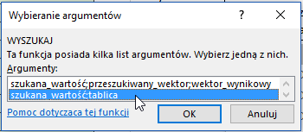
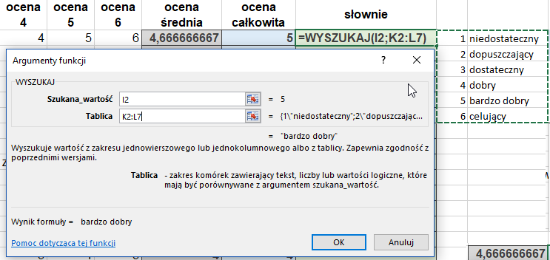
Imię i nazwisko ucznia | ocena 1 | ocena 2 | ocena 3 | ocena 4 | ocena 5 | ocena 6 | ocena średnia | ocena całkowita | słownie
uczeń 01 | 5 | 4 | 4 | 4 | 5 | 6 |  |  |  | 1 | niedostateczny | wskazówki
uczeń 02 | 4 | 4 | 4 | 4 | 5 | 5 |  |  |  | 2 | dopuszczający
uczeń 03 | 6 | 5 | 4 | 4 | 4 | 6 |  |  |  | 3 | dostateczny | Na karcie [Formuły] wykorzystaj funkcje: ZAOKR z kategorii Matematyczne WYSZUKAJ z kategorii Wyszukanie i odwołanie Wykorzystaj tabelę ocen umieszczoną w komórkach K2:L7
uczeń 04 | 3 | 2 | nieob. | 5 | 6 | 5 |  |  |  | 4 | dobry
uczeń 05 | 2 | 2 | 3 | 3 | 5 | 3 |  |  |  | 5 | bardzo dobry
uczeń 06 | 1 | 5 | 4 | 4 | 4 | 4 |  |  |  | 6 | celujący
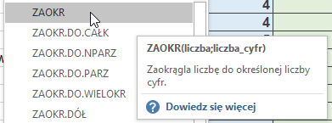
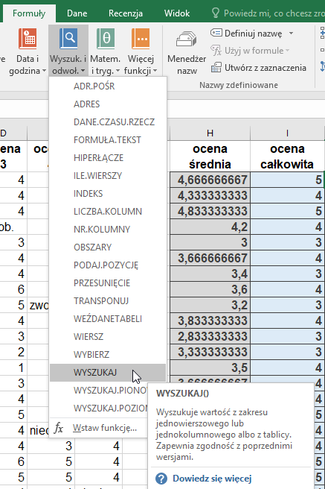
uczeń 07 | zwoln | 3 | 4 | 3 | 3 | 4
uczeń 08 | 2 | 4 | 6 | 4 | 2 | zwoln
uczeń 09 | 4 | 3 | 5 | zwoln | 1 | 3
uczeń 10 | 3 | 6 | 4 | 4 | 3 | 3
uczeń 11 | 3 | 1 | 3 | 3 | 4 | 3
uczeń 12 | 2 | 5 | 2 | 3 | 5 | 3
uczeń 13 | 5 | nieob. | 1 | 4 | 4 | nieob.
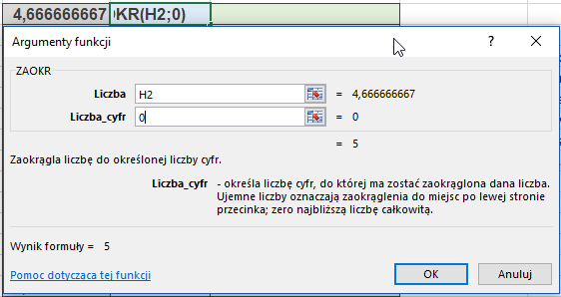
uczeń 14 | 5 | 3 | 3 | 4 | 4 | 3
uczeń 15 | nieob. | 4 | 4 | 5 | 4 | 3
uczeń 16 | 4 | 6 | 5 | 5 | 4 | 3
uczeń 17 | 3 | 5 | 4 | nieob. | zwoln | nieob.
uczeń 18 | 3 | 4 | 4 | 3 | 4 | 3
uczeń 19 | 5 | 3 | 6 | 5 | 4 | 4
uczeń 20 | 6 | 2 | 5 | 5 | 4 | 6
uczeń 21 | 5 | 1 | 4 | 4 | nieob. | 5
uczeń 22 | 5 | 3 | 3 | 6 | 5 | 4
uczeń 23 | 4 | 4 | 2 | 5 | 3 | 3
uczeń 24 | 4 | 5 | 1 | 4 | 3 | 2
uczeń 25 | 4 | nieob. | 3 | 3 | 3 | 1
uczeń 26 | 4 | 1 | 4 | 2 | 4 | 3
uczeń 27 | 3 | 3 | 5 | 1 | 4 | 4
uczeń 28 | 3 | 3 | 4 | 3 | 4 | 5
uczeń 29 | 2 | 5 | 3 | 4 | 4 | 5
uczeń 30 | 4 | 5 | 4 | 5 | 4 | 6

